D1
I. Balanța de plăți a Republicii Moldova în trimestrul II 2024 (date provizorii)

În trimestrul II 2024, Republica Moldova, dar și principalii parteneri comerciali au continuat redresarea economiilor.

Diagrama 1. PIB, indicii volumului fizic (% față de același trimestru al anului precedent)
 | RUS | UKR | ROU | UE | #REF! | MDA
I | 98.2 | 89.5 | 102.4 | 100.1 | 1 | 97.6
II | 104.9 | 118.1 | 101.1 | 100.1 |  | 97.8
III | 105.5 | 109.3 | 101.9 | 100 |  | 102.6
IV | 105.1 | 104.5 | 103 | 100 |  | 100.2
I* | 105.4 | 103.9 | 100.1 | 100 |  | 101.9
II | 104.1 | 103.7 | 100.1 | 100.3 |  | 102.4

Surse: Autoritățile naționale de statistică, OECD.Stat
* date revizuite

 | 2023 |  |  |  | 2024
 | I | II | III | IV | I* | II
RUS | 98.2 | 104.9 | 105.5 | 105.1 | 105.4 | 104.1
UKR | 89.5 | 118.1 | 109.3 | 104.5 | 103.9 | 103.7
ROU | 102.4 | 101.1 | 101.9 | 103 | 100.1 | 100.1
UE | 100.1 | 100.1 | 100 | 100 | 100 | 100.3
MDA | 97.6 | 97.8 | 102.6 | 100.2 | 101.9 | 102.4

D2
I. Balanța de plăți a Republicii Moldova în trimestrul II 2024 (date provizorii)

În trimestrul II 2024, atât deschiderea comercială a economiei, cât și deschiderea financiară s-au diminuat.

Diagrama 2. Indicatorii gradului de deschidere a economiei, %

*date revizuite
 | 2023 |  |  |  | 2024
 | I* | II* | III* | IV* | I* | II
Gradul de deschidere comercială | 115.7 | 91.3 | 89.5 | 87.4 | 95.2 | 93.3
Export de bunuri și servicii / PIB | 43.9 | 34.7 | 32.4 | 32.6 | 35.9 | 33.3
Import de bunuri și servicii / PIB | 71.8 | 56.6 | 57.1 | 54.8 | 59.3 | 60.0

 | 31.03.2023* | 30.06.2023* | 30.09.2023* | 31.12.2023* | 31.03.2024* | 30.06.2024
Gradul de deschidere financiară | 134.7 | 132.6 | 126.6 | 129.7 | 125.2 | 121.4
Active fin. externe / PIB | 45.5 | 45.6 | 43.5 | 46.9 | 45.3 | 44.3
Pasive externe / PIB | 89.2 | 87.1 | 83.1 | 82.8 | 79.9 | 77.1

D3
I. Balanța de plăți a Republicii Moldova în trimestrul II 2024 (date provizorii)

În trimestrul II 2024, deficitul contului curent a crescut, iar contul financiar a înregistrat intrări nete de mijloace financiare insuficiente acoperii acestuia.

Diagrama 3. Balanța de plăți a Republicii Moldova – componente principale (mil. USD)

* date revizuite
 | 2023 |  |  |  | 2024
 | I | II | III | IV | I | II
Cont curent | -493.09 | -386.89 | -553.79 | -459.46 | -444.04 | -697.87
Contul de capital | 14.17 | 25.09 | 24.97 | 17.62 | 13.42 | 15.69
Contul financiar | -405.38 | -301.78 | -481.95 | -462.32 | -526.16 | -530.24
Erori şi omisiuni nete | 73.54 | 60.02 | 46.87 | -20.48 | -95.54 | 151.94

D4
I. Balanța de plăți a Republicii Moldova în trimestrul II 2024 (date provizorii)

Deficitul contului curent, în trimestrul II 2024, a crescut pe seama majorării deficitului comerțului exterior cu bunuri și a diminuării excedentului veniturilor primare.

Diagrama 4. Contul curent – componente principale (mil. USD)

* date revizuite
 | 2023 |  |  |  | 2024
 | I* | II* | III* | IV* | I* | II
Cont curent | -493.09 | -386.89 | -553.79 | -459.46 | -444.04 | -697.87
Export / intrări | 2,252.58 | 2,168.03 | 2,383.46 | 2,411.68 | 2,096.65 | 2,211.96
Bunuri | 916.37 | 799.99 | 820.20 | 888.94 | 797.75 | 708.74
Servicii | 591.43 | 577.95 | 640.99 | 630.16 | 566.70 | 691.34
Venituri primare | 247.14 | 274.43 | 284.53 | 287.95 | 259.74 | 302.14
Venituri secundare | 497.64 | 515.66 | 637.74 | 604.63 | 472.46 | 509.74
Import / ieșiri | -2,745.67 | -2,554.92 | -2,937.25 | -2,871.14 | -2,540.69 | -2,909.83
Bunuri | -2,147.63 | -1,858.55 | -2,114.41 | -2,174.00 | -1,894.43 | -2,081.65
Servicii | -320.95 | -386.75 | -458.67 | -379.26 | -358.12 | -445.14
Venituri primare | -179.02 | -205.98 | -242.94 | -199.36 | -179.58 | -266.60
Venituri secundare | -98.07 | -103.64 | -121.23 | -118.52 | -108.56 | -116.44

D5
I. Balanța de plăți a Republicii Moldova în trimestrul II 2024 (date provizorii)

În trimestrul II 2024, deficitele comerțului cu bunuri cu UE și alte țări au scăzut substanțial comparativ cu perioada similară a anului precedent.

Diagrama 5. Balanța comerțului cu bunuri, pe zone geografice (FOB-CIF)

Sursa: Elaborat de BNM în baza datelor BNS
* date revizuite
 | 2023 |  |  |  | 2024
 | I* | II* | III* | IV* | I* | II
Total | -1231.26 | -1058.56 | -1294.21 | -1285.06 | -1096.68 | -1372.91
UE | -804.89 | -755.21 | -803.35 | -789.12 | -754.05 | -901.69
CSI | 6.65 | -1.11 | -17.89 | -13.70 | -7.96 | 5.22
Alte țări | -433.02 | -302.24 | -472.97 | -482.24 | -334.67 | -476.44

D7
I. Balanța de plăți a Republicii Moldova în trimestrul II 2024 (date provizorii)

Diminuarea exportului de bunuri a fost determinată de scăderea substanțială a exportului către alte țări și UE, în timp ce livrările din aceleași destinații s-au majorat, determinând creșterea importului total. Produsele agroalimentare au fost în continuare principala categorie de bunuri exportate, iar mașinile, aparatele și echipamentele – principala categorie de bunuri importate.

Diagrama 7. Exportul și importul de bunuri pe categorii și zone geografice
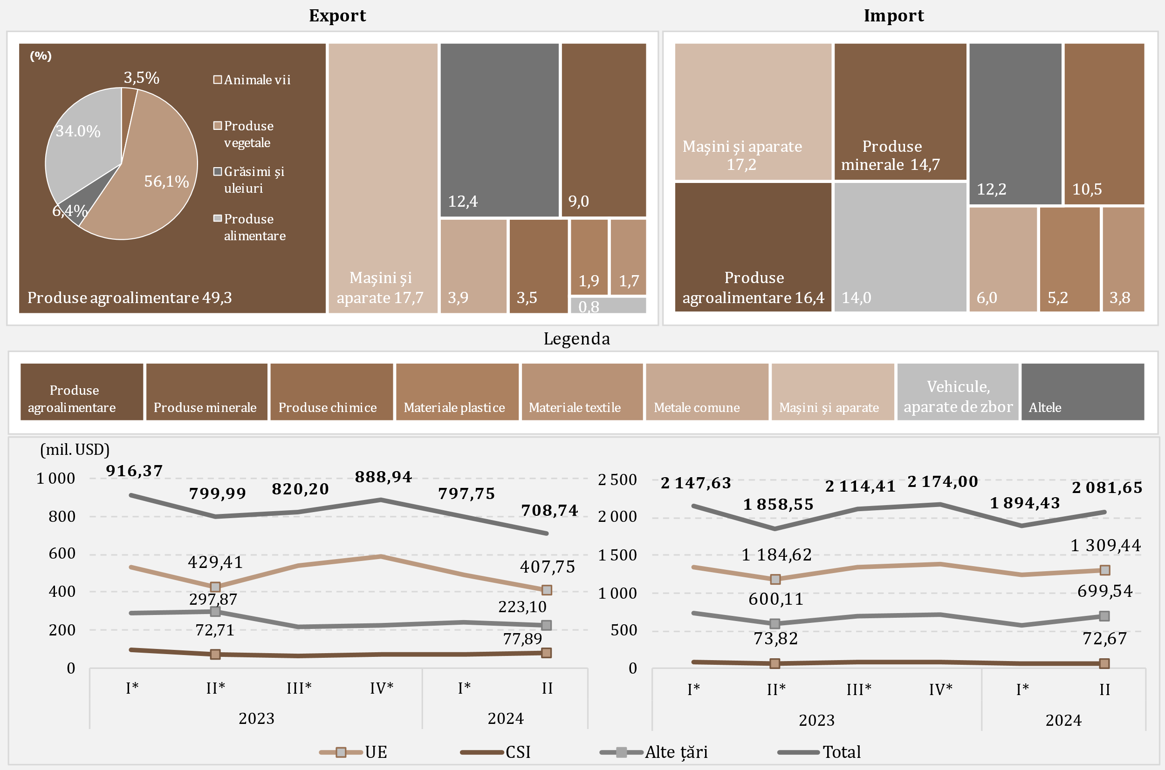

Sursa: Elaborat de BNM în baza datelor BNS
* date revizuite

D8
I. Balanța de plăți a Republicii Moldova în trimestrul II 2024 (date provizorii)

În trimestrul II 2024, față de perioada similară a anului 2023, scăderea importului de produse energetice și electricitate a fost determinată în special de diminuarea valorii combustibilului diesel importat.

Diagrama 8. Import de produse energetice și electricitate (prețuri CIF)

* date revizuite
 | 2023 |  |  |  | 2024
 | I* | II* | III* | IV* | I* | II
Combustibil diesel | 241.29 | 217.93 | 227.81 | 168.39 | 144.93 | 133.69
Gaz natural | 188.86 | 6.75 | 167.12 | 95.45 | 9.63 | 28.22
Benzine auto | 60.97 | 60.55 | 66.80 | 65.93 | 67.81 | 63.82
Energie electrică | 13.24 | 11.03 | 15.17 | 17.40 | 18.31 | 18.23
Cărbune | 5.02 | 2.13 | 4.46 | 4.93 | 3.06 | 2.47
Pacură | 62.03 | 1.14 | 0.09 | 10.53 | 0.10 | 0.08
Altele | 26.76 | 23.83 | 38.55 | 32.66 | 23.82 | 29.71
Total | 598.17 | 323.36 | 520.00 | 395.29 | 267.66 | 276.22

D9
I. Balanța de plăți a Republicii Moldova în trimestrul II 2024 (date provizorii)

Majorarea excedentului balanței serviciilor a fost determinată de creșterile înregistrate atât la exportul, cât și la importul acestora.

Diagrama 9. Balanța serviciilor

* date revizuite
 | 2023 |  |  |  | 2024
 | I* | II* | III* | IV* | I* | II
Sold | 270.48 | 191.20 | 182.32 | 250.90 | 208.58 | 246.20
Export | 591.43 | 577.95 | 640.99 | 630.16 | 566.70 | 691.34
Import | 320.95 | 386.75 | 458.67 | 379.26 | 358.12 | 445.14
Sold / PIB (scala din dreapta) | 7.9 | 4.8 | 4.0 | 5.4 | 5.5 | 5.8

D10
I. Balanța de plăți a Republicii Moldova în trimestrul II 2024 (date provizorii)

În trimestrul II 2024, principalele categorii de servicii exportate au fost călătoriile, serviciile de informatică și transportul, iar la import – călătoriile și transportul.

Diagrama 10. Exportul și importul de servicii pe principalele tipuri, în trimestrul II 2024, mil. USD
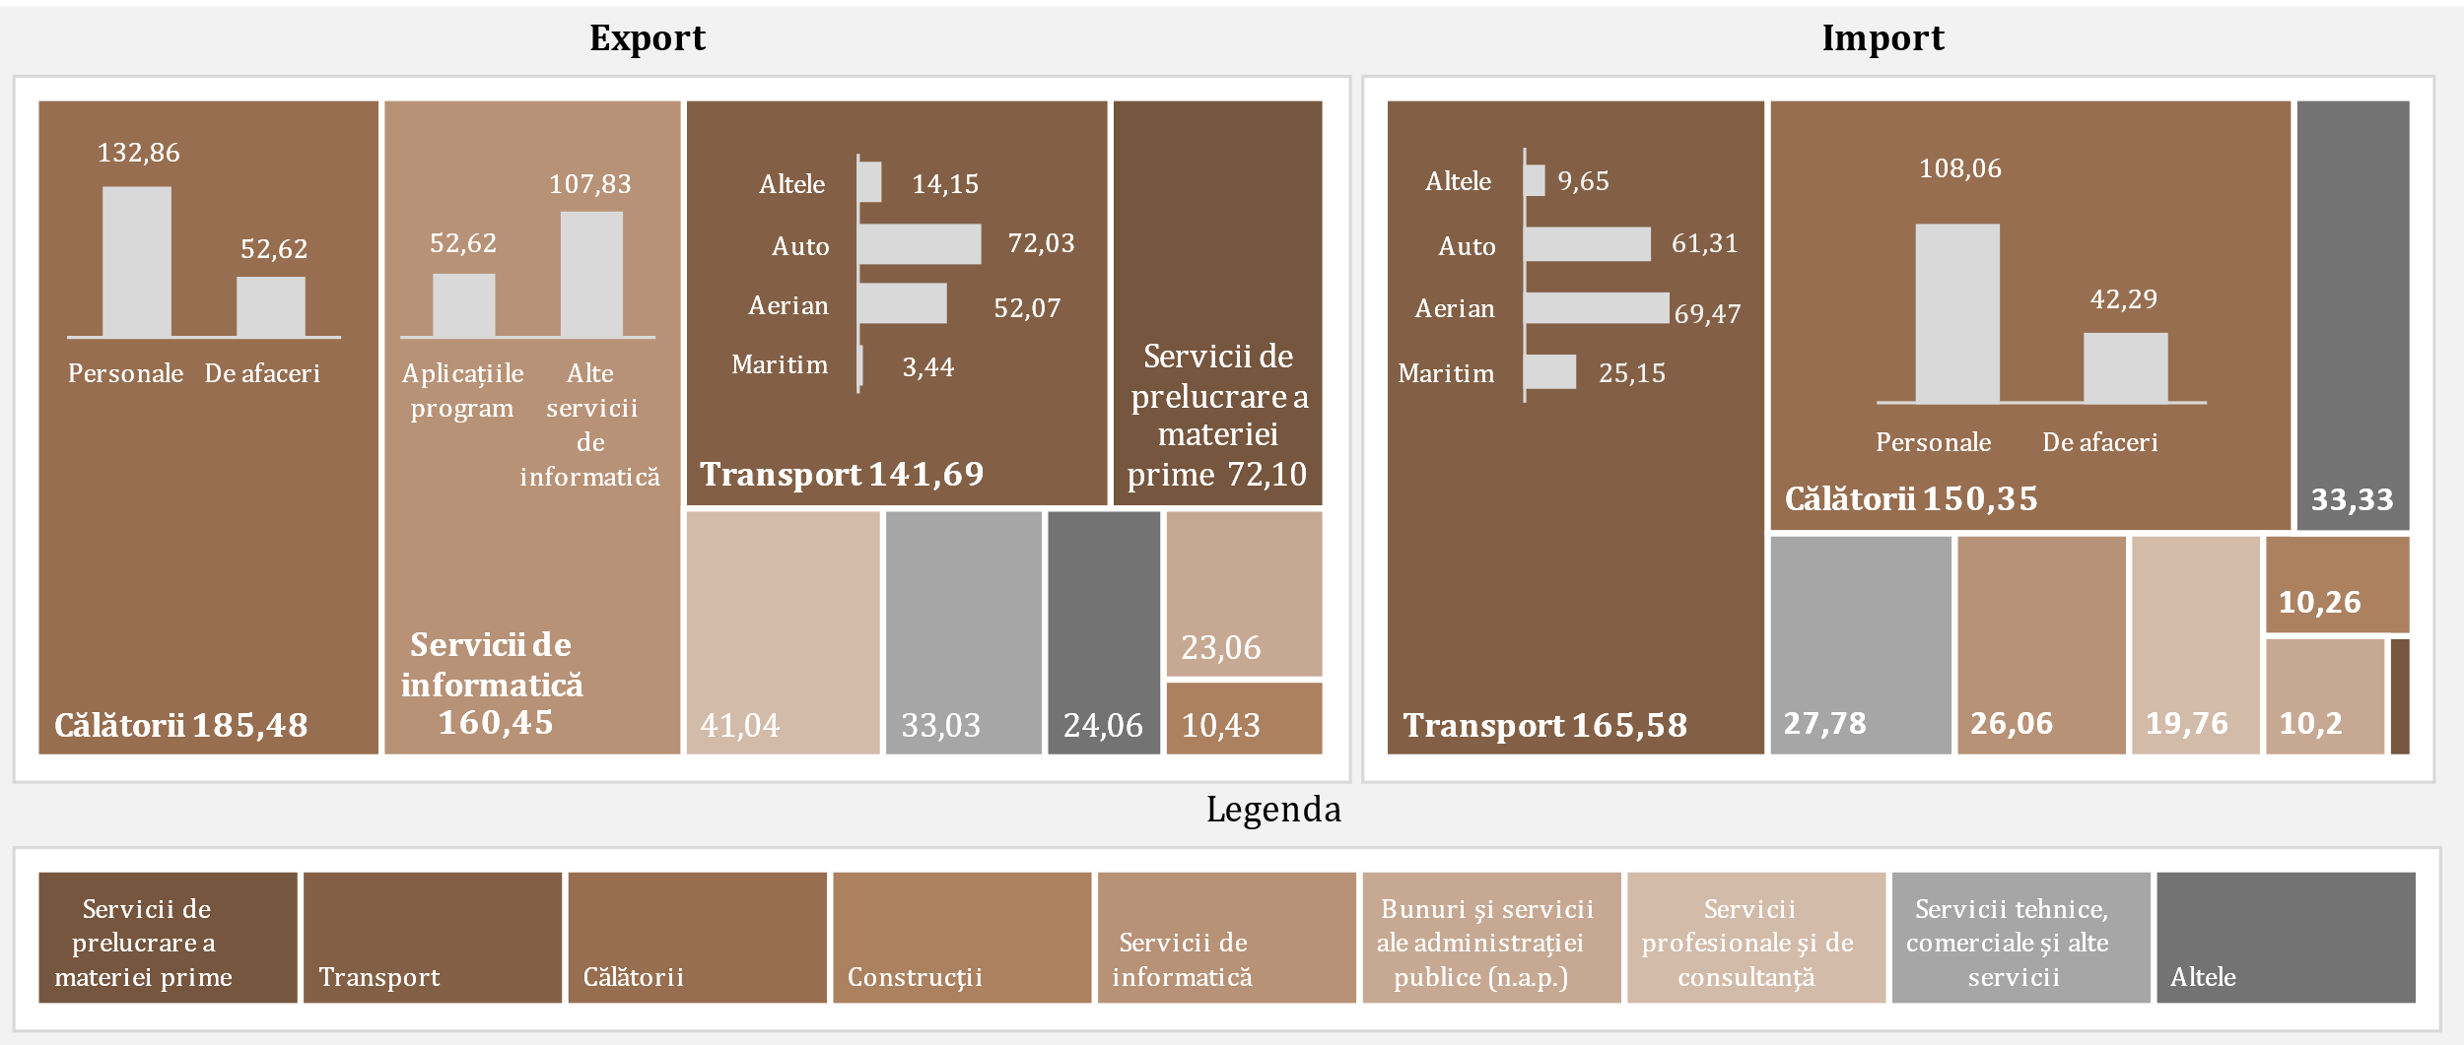

D11
I. Balanța de plăți a Republicii Moldova în trimestrul II 2024 (date provizorii)

În trimestrul II 2024, excedentul balanței veniturilor primare s-a diminuat substanțial.

Diagrama 11. Evoluția veniturilor primare

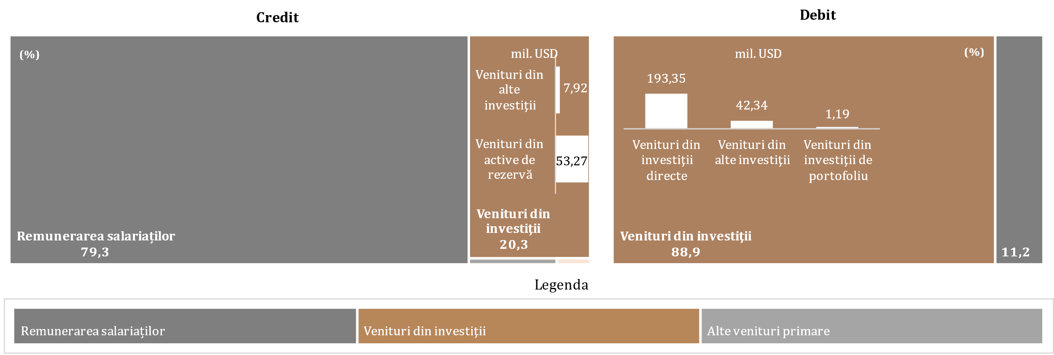

* date revizuite

 | 2023 |  |  |  | 2024
 | I* | II* | III* | IV* | I* | II
Sold / PIB (scala din dreapta) | 2.0% | 1.7% | 0.9% | 1.9% | 2.1% | 0.8%
Remunerarea salariaților, net | 183.99 | 194.00 | 199.36 | 195.69 | 170.26 | 209.57
Venituri din investiţii, net | -115.46 | -123.83 | -161.49 | -108.87 | -92.21 | -175.69
Alte venituri primare, net | -0.41 | -1.72 | 3.72 | 1.77 | 2.11 | 1.66
Sold | 68.12 | 68.45 | 41.59 | 88.59 | 80.16 | 35.54

D12
I. Balanța de plăți a Republicii Moldova în trimestrul II 2024 (date provizorii)

În trimestrul II 2024, diminuarea excedentului veniturilor secundare a fost rezultatul scăderii transferurilor personale nete.

Diagrama 12. Evoluția veniturilor secundare, componente de bază
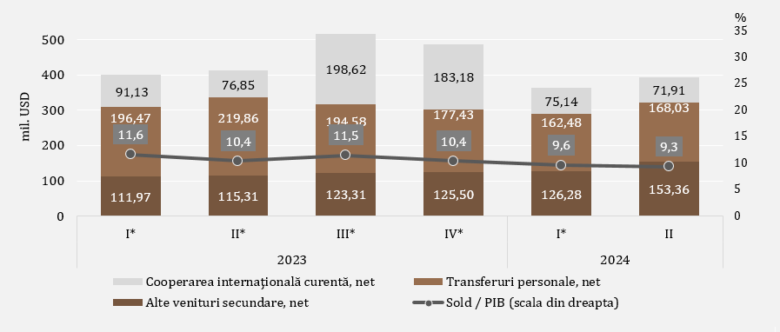

* date revizuite
** Transferuri curente între gospodăriile populației rezidente și nerezidente

D13
I. Balanța de plăți a Republicii Moldova în trimestrul II 2024 (date provizorii)

Diminuarea intrărilor de remiteri personale a fost cauzată de scăderea intrărilor de transferuri personale, în timp ce ieșirile s-au majorat pe seama creșterilor la toate componentele. Atât intrările, cât și ieșirile de remiteri personale au fost din / către UE.

Diagrama 13. Remiterile personale, pe componente și zone geografice

 | Transferuri personale |  | Remunerarea salariaților |  | Transferuri de capital între gospodăriile populației |  | Transferuri personale |  | Remunerarea salariaților |  | Transferuri de capital între gospodăriile populației |  | Credit, total |  | Debit, total |  | Remiteri personale: Ct, % la PIB
2023 I* | 271.4 | 2023 I* | 180.25 | 2023 I* | 13.73 | 2023 I* | -74.93 | 2023 I* | -24.17 | 2023 I* | -6.24 | I* | 465.38 | I* | -105.34 | 2023 I* | 0.13540034824
2023 II* | 298.69 | 2023 II* | 189.9 | 2023 II* | 19.74 | 2023 II* | -78.83 | 2023 II* | -24.92 | 2023 II* | -6.64 | II* | 508.33 | II* | -110.39 | 2023 II* | 0.12803794628
2023 III* | 283.67 | 2023 III* | 195.56 | 2023 III* | 14.09 | 2023 III* | -89.09 | 2023 III* | -26.07 | 2023 III* | -8.97 | III* | 493.32 | III* | -124.13 | 2023 III* | 0.10937949895
2023 IV* | 268.85 | 2023 IV* | 194.75 | 2023 IV* | 15.66 | 2023 IV* | -91.42 | 2023 IV* | -28.9 | 2023 IV* | -8.98 | IV* | 479.26 | IV* | -129.3 | 2023 IV* | 0.1028348296
2024 I* | 250.11 | 2024 I* | 169.93 | 2024 I* | 12.94 | 2024 I* | -87.63 | 2024 I* | -25.62 | 2024 I* | -7.74 | I* | 432.98 | I* | -120.99 | 2024 I* | 0.1139447676
2024 II | 259.17 | 2024 II | 204.75 | 2024 II | 15.72 | 2024 II | -91.14 | 2024 II | -26.95 | 2024 II | -8.44 | II | 479.64 | II | -126.53 | 2024 II | 0.11392601936

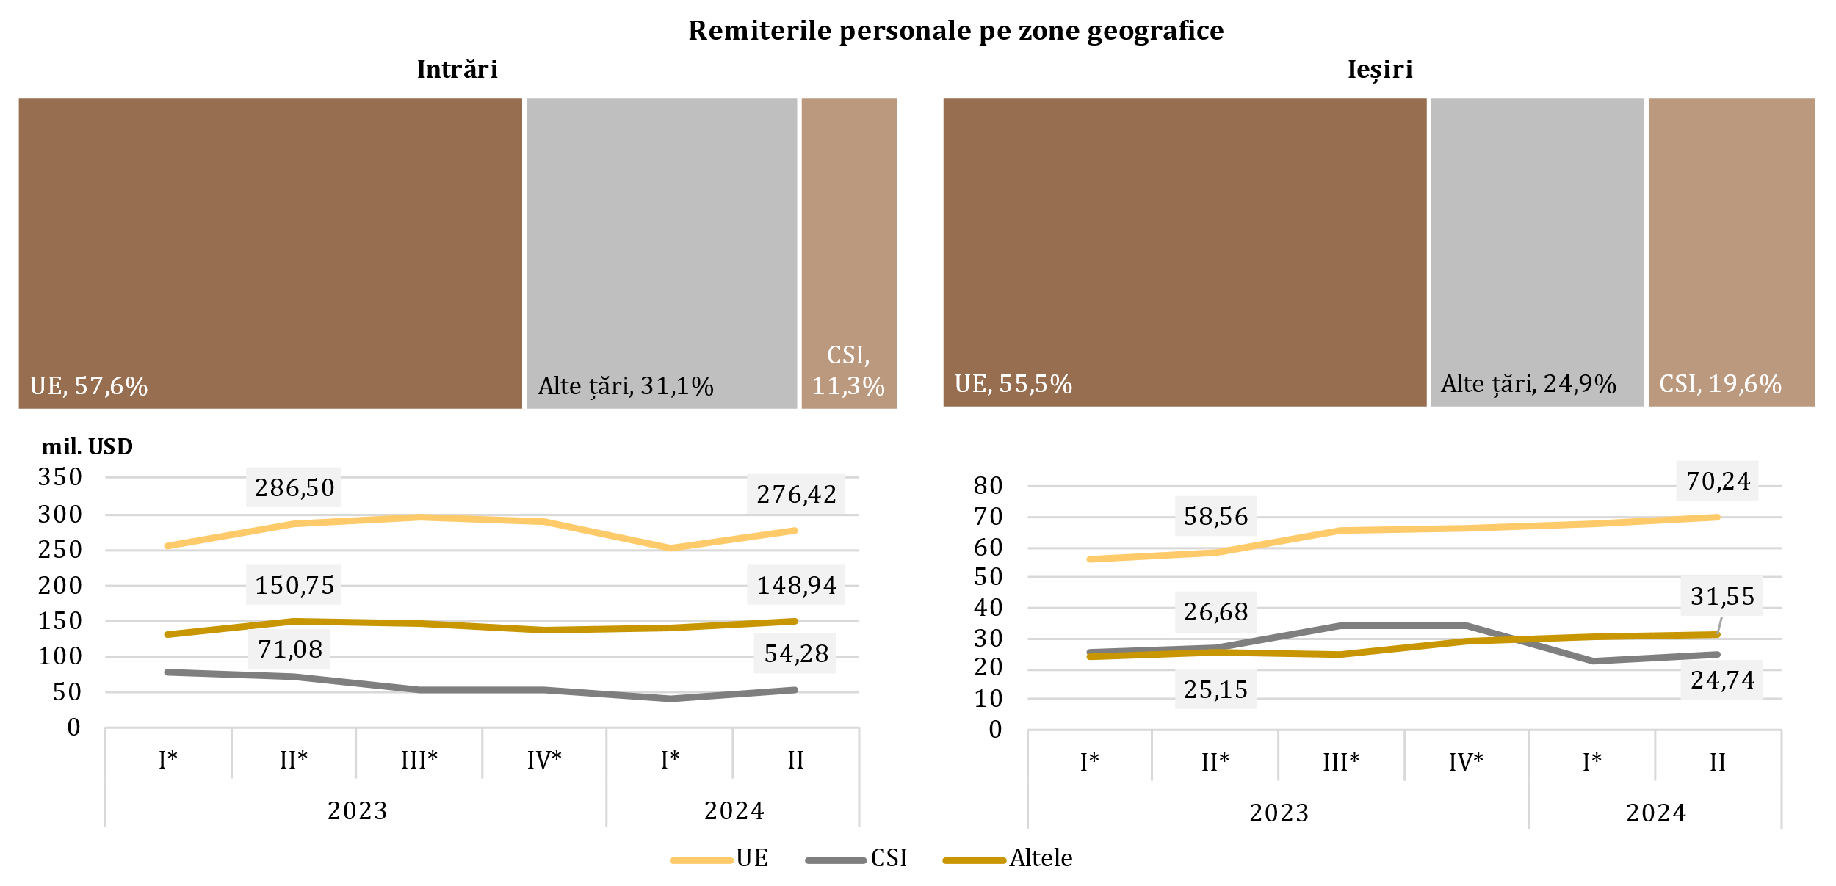

* date revizuite

 | 2023 |  |  |  | 2024
 | I* | II* | III* | IV* | I* | II
Transferuri personale | 271.4 | 298.69 | 283.67 | 268.85 | 250.11 | 259.17
Remunerarea salariaților | 180.25 | 189.9 | 195.56 | 194.75 | 169.93 | 204.75
Transferuri de capital între gospodăriile populației | 13.73 | 19.74 | 14.09 | 15.66 | 12.94 | 15.72
Transferuri personale | -74.93 | -78.83 | -89.09 | -91.42 | -87.63 | -91.14
Remunerarea salariaților | -24.17 | -24.92 | -26.07 | -28.9 | -25.62 | -26.95
Transferuri de capital între gospodăriile populației | -6.24 | -6.64 | -8.97 | -8.98 | -7.74 | -8.44
Credit, total | 465.38 | 508.33 | 493.32 | 479.26 | 432.98 | 479.64
Debit, total | -105.34 | -110.39 | -124.13 | -129.3 | -120.99 | -126.53

D14
I. Balanța de plăți a Republicii Moldova în trimestrul II 2024 (date provizorii)

În trimestrul II 2024, diminuarea excedentului contului de capital a fost cauzată de majorarea ieșirilor de capital în sectorul privat, dar și micșorarea intrărilor de asistență tehnică ale administrației publice.

Diagrama 14. Evoluția contului de capital
evoluția soldului de capital
transferuri de capital, prezentare sectorială
 | intrări | ieșiri
2023-I* | 6.68
2023-II* | 11.99
2023-III* | 19.85
2023-IV* | 10.94
2024 -I* | 8.23
2024-II | 8.75
2023-I* | 13.73 | 6.24
2023-II* | 19.74 | 6.64
2023-III* | 14.09 | 8.97
2023-IV* | 15.66 | 8.98
2024-I* | 12.94 | 7.75
2024-II | 15.72 | 8.49

* date revizuite

 | 2023 |  |  |  | 2024 |  |  |  | intrări | ieșiri
 | I* | II* | III* | IV* | I* | II | Administraţia publică | 2023-I* | 6.68
Sold CK | 14.17 | 25.09 | 24.97 | 17.62 | 13.42 | 15.69 |  | 2023-II* | 11.99
% din PIB (scala din dreapta) | 0.4 | 0.6 | 0.6 | 0.4 | 0.4 | 0.4 |  | 2023-III* | 19.85
 |  |  |  |  |  |  |  | 2023-IV* | 10.94
 |  |  |  |  |  |  |  | 2024 -I* | 8.23
 |  |  |  |  |  |  |  | 2024-II | 8.75
 |  |  |  |  |  |  | Societăţi financiare și nefinanciare, GP şi IFSLSGP | 2023-I* | 13.73 | 6.24
 |  |  |  |  |  |  |  | 2023-II* | 19.74 | 6.64
 |  |  |  |  |  |  |  | 2023-III* | 14.09 | 8.97
 |  |  |  |  |  |  |  | 2023-IV* | 15.66 | 8.98
 |  |  |  |  |  |  |  | 2024-I* | 12.94 | 7.75
 |  |  |  |  |  |  |  | 2024-II | 15.72 | 8.49

D15
I. Balanța de plăți a Republicii Moldova în trimestrul II 2024 (date provizorii)

Intrările nete ale activelor financiare au fost determinate, în special, de tranzacțiile de scădere a activelor sub formă de numerar și depozite, dar și active de rezervă. Ieșirile nete ale pasivelor au rezultat din evoluția tranzacțiilor angajamentelor sub formă de credite comerciale și avansuri și sub formă de împrumuturi.

Diagrama 15. Contul financiar, active și pasive pe categorii funcționale în trimestrul II 2024 (mil. USD)
 | Investiţii directe | Numerar şi depozite | Împrumuturi | Credite comerciale şi avansuri | Active de rezervă | Alte fluxuri financiare
Achiziția netă de active financiare | -7.87 | -595.48 | 9.61 | 51.72 | -90.02 | 0.31
Acumularea netă de pasive | 61.67 | 0.77 | -70.02 | -93.25 |  | -0.66

 | Achiziția netă de active financiare | Acumularea netă de pasive
Total | -631.73 | -97.60
Investiţii directe | -7.87 | 61.67
Alte fluxuri financiare | 0.31 | -0.66
Numerar şi depozite | -595.48 | 0.77
Împrumuturi | 9.61 | -70.02
Credite comerciale şi avansuri | 51.72 | -93.25
Active de rezervă | -90.02

D16
I. Balanța de plăți a Republicii Moldova în trimestrul II 2024 (date provizorii)

Ieșirile nete la împrumuturi au fost determinate în special de rambursările nete de împrumuturi ale administrației publice.

Diagrama 16. Împrumuturi externe (pasive, fără cele intragrup), valorificări și rambursări, în trimestrul II 2024 (mil. USD)
pe sectoare instituționale
 | valorificări | rambursări
Administraţia publică | 41.94 | 95.79
Societăţi care acceptă depozite, exclusiv BC | 5.38 | 26.30
Societăţi nefinanciare, GP şi IFSLSGP | 25.72 | 28.06
Alte societăţi financiare | 44.52 | 33.54
Banca centrală |  | 3.89
pe scadențe

termen lung

termen scurt

 | valorificări | rambursări |  | valorificări | rambursări
Administraţia publică | 41.94 | 95.79 | termen scurt | 0.88 | 0.94
Societăţi care acceptă depozite, exclusiv BC | 5.38 | 26.30 | termen lung | 116.68 | 186.64
Societăţi nefinanciare, GP şi IFSLSGP | 25.72 | 28.06
Alte societăţi financiare | 44.52 | 33.54
Banca centrală |  | 3.89
Împrumuturi | 117.56 | 187.58

D17
I. Balanța de plăți a Republicii Moldova în trimestrul II 2024 (date provizorii)

În trimestrul II 2024, principalii creditori ai administrației publice au fost Banca Europeană de Investiții și Asociația Internațională de Dezvoltare.

Diagrama 17. Principalii creditori ai administrației publice, în trimestrul II 2024

BEI | 37.8%
AID | 33.0%
BERD | 17.0%
BGK | 7.7%
BIRD | 3.5%
FIDA | 1.0%
JICA | 0.0%
БНX -Банк Национального хозяйства

D18
II. Poziția investițională internațională la 30.06.2024 (date provizorii)

La 30.06.2024, soldul net debitor al poziției investiționale internaționale relativ la PIB s-a îmbunătățit față de 31.12.2023.

Diagrama 18. Poziția investițională internațională netă, la sfârșitul perioadei, pe sectoare instituționale, % la PIB

* date revizuite

 | 2023 |  |  |  | 2024
 | I* | II* | III* | IV* | I* | II
Banca сentrală | 31.0 | 31.5 | 30.5 | 32.6 | 31.5 | 30.5
Administraţia publică | -22.8 | -22.7 | -20.7 | -22.7 | -21.6 | -20.8
Societăţi care acceptă depozite | -0.3 | 0.3 | 1.0 | 1.6 | 2.1 | 2.4
Alte sectoare | -51.7 | -50.6 | -50.3 | -47.5 | -46.6 | -44.9
PII netă | -43.8 | -41.5 | -39.5 | -36.0 | -34.6 | -32.8

D19
II. Poziția investițională internațională la 30.06.2024 (date provizorii)

Activele de rezervă au deținut ponderea predominantă în totalul activelor financiare, în timp ce alte investiții și investițiile directe - ponderi semnificative în totalul pasivelor.

Diagrama 19. Structura activelor financiare şi pasivelor externe, pe categorii funcționale, la sfârșitul perioadei (%)
 | Investiţii directe | Investiţii de portofoliu | Alte investiţii | Active de rezervă | #REF! | Alte investiţii | Investiţii directe | Investiţii de portofoliu
I* | 5.9 | 0.2 | 24.7 | 69.2 | 1 | -60.1 | -39.7 | -0.2
II* | 5.7 | 0.2 | 24.1 | 70.0 |  | -60.3 | -39.5 | -0.2
III* | 5.8 | 0.2 | 23.0 | 71.0 |  | -58.8 | -41.0 | -0.2
IV* | 5.3 | 0.3 | 24.2 | 70.2 |  | -60.0 | -39.8 | -0.2
I* | 5.4 | 0.3 | 24.0 | 70.3 |  | -60.1 | -39.7 | -0.2
II | 5.4 | 0.3 | 24.8 | 69.5 |  | -59.7 | -40.1 | -0.2

* date revizuite

Active |  | 2023 |  |  |  | 2024
 |  | I* | II* | III* | IV* | I* | II
 | Investiţii directe | 5.9 | 5.7 | 5.8 | 5.3 | 5.4 | 5.4
 | Investiţii de portofoliu | 0.2 | 0.2 | 0.2 | 0.3 | 0.3 | 0.3
 | Alte investiţii | 24.7 | 24.1 | 23.0 | 24.2 | 24.0 | 24.8
 | Active de rezervă | 69.2 | 70.0 | 71.0 | 70.2 | 70.3 | 69.5
Pasive | Alte investiţii | -60.1 | -60.3 | -58.8 | -60.0 | -60.1 | -59.7
 | Investiţii directe | -39.7 | -39.5 | -41.0 | -39.8 | -39.7 | -40.1
 | Investiţii de portofoliu | -0.2 | -0.2 | -0.2 | -0.2 | -0.2 | -0.2

D20
II. Poziția investițională internațională la 30.06.2024 (date provizorii)

La 30.06.2024, poziția activelor oficiale de rezervă s-a diminuat comparativ cu 31.12.2023, dar corespunde tuturor criteriilor de suficiență.

Diagrama 20. Indicatorii suficienței activelor oficiale de rezervă

Notă: Criteriile se bazează pe recomandările FMI din "Assessing Reserve Adequacy - Specific Proposals", aprilie 2015
http://www.imf.org/external/np/pp/eng/2014/121914.pdf
* date revizuite

 | 2023 |  |  |  | 2024
 | I* | II* | III* | IV* | I * | II
Active de rezervă | 4,679.35 | 4,902.67 | 4,881.93 | 5,453.15 | 5,393.23 | 5,288.61
3 luni de import efectiv de bunuri şi servicii | 2,641.36 | 2,576.67 | 2,555.62 | 2,460.06 | 2,406.05 | 2,476.42
100% din datoria externă pe termen scurt | 3,973.18 | 4,161.77 | 3,809.98 | 3,855.16 | 3,848.66 | 3,560.40
20% din M2 | 1,047.60 | 1,119.68 | 1,123.00 | 1,264.33 | 1,281.02 | 1,310.63
100% din (30%DTS + 15%AA + 5%M2 + 5%eX) | 2,545.76 | 2,615.09 | 2,487.69 | 2,610.12 | 2,587.40 | 2,491.13
100-150% din (30%DTS + 15%AA + 5%M2 + 5%eX) | 3,818.64 | 3,922.64 | 3,731.53 | 3,915.18 | 3,881.10 | 3,736.70

D21
II. Poziția investițională internațională la 30.06.2024 (date provizorii)

 | 1 | 1 | 1
Pozițiile investițiilor directe sub formă de participații și acțiuni, provenite din toate regiunile, s-au diminuat față de 31.12.2023.

Diagrama 21. Poziția investiţiilor directe**, capital propriu, pe zone geografice, la sfârșitul perioadei (mil.USD)

* date revizuite
** poziții calculate conform valorii de bilanț, distribuţia pe ţări în baza investitorului nemijlocit

 | 2023 |  |  |  | 2024
 | I* | II* | III* | IV* | I * | II
UE | 2882.34 | 2880.39 | 3030.68 | 3014.09 | 3009.08 | 2999.27
Alte ţări | 511.64 | 547.44 | 543.82 | 584.31 | 537.75 | 521.12
CSI | -32.47 | -33.55 | -35.86 | -9.89 | -24.11 | -33.21

D22
II. Poziția investițională internațională la 30.06.2024 (date provizorii)

Activitățile financiare și asigurările, comerțul cu ridicata și cu amănuntul și industria prelucrătoare au continuat să dețină ponderile cele mai mari în poziția pasivelor sub formă de investiții directe (capital propriu).

Diagrama 22. Investiţiile directe, capital propriu acumulat la 30.06.2024, pe activităţi economice (conform CAEM-2)

Notă: Date estimate

Altele | 3.6
Activități financiare și asigurări | 34.6
Comerț cu ridicata și cu amănuntul; repararea autovehiculelor | 25.6
Industria prelucrătoare | 19.7
Informații și comunicații | 5.9
Tranzacții imobiliare | 2.7
Transport și depozitare | 2.6
Producția și furnizarea de energie electrică și termică, gaze, apă caldă și aer condiționat | 2.4
Agricultura, silvicultura și pescuit | 1.6
Activități de servicii administrative | 1.3

D23
II. Poziția investițională internațională la 30.06.2024 (date provizorii)

Ponderea majoră atât în structura activelor financiare, cât și în structura pasivelor, a revenit celor pe termen lung.

Diagrama 23. Structura activelor financiare şi pasivelor externe, pe scadenţe, la sfârșitul perioadei (%)

* date revizuite
 |  | 2023 |  |  |  | 2024
 |  | I* | II* | III* | IV* | I * | II
Active | pe termen scurt | 46.9 | 44.0 | 39.7 | 43.1 | 37.9 | 36.0
 | pe termen lung | 53.1 | 56.0 | 60.3 | 56.9 | 62.1 | 64.0
Pasive | pe termen scurt | -21.0 | -21.0 | -20.4 | -19.6 | -19.7 | -19.4
 | pe termen lung | -79.0 | -79.0 | -79.6 | -80.4 | -80.3 | -80.6

D24
III. Datoria externă brută la 30.06.2024 (date provizorii)

Conform situației datoriei externe publice la 30.06.2024, principalul instrument de finanțare implementat de către autoritățile Republicii Moldova rămân a fi împrumuturile, cu o pondere de 89,7 la sută din total.

Diagrama 24. Evoluția datoriei externe publice, la sfârșitul perioadei (mil. USD)

* date revizuite
 | 2023 |  |  |  | 2024
 | I* | II* | III* | IV* | I* | II |  | 2024-II
Datoria externă publică | 3,476.97 | 3,574.01 | 3,347.52 | 3,820.52 | 3,727.83 | 3,636.43 | Împrumuturi | 3,262.47
Pe termen scurt | 0.78 | 1.01 | 1.15 | 1.30 | 1.50 | 1.75 | Alocări de DST | 372.21
Pe termen lung | 3,476.19 | 3,573.00 | 3,346.37 | 3,819.22 | 3,726.33 | 3,634.68 | Alte | 1.75

D25
III. Datoria externă brută la 30.06.2024 (date provizorii)

Fondul Monetar Internațional și Grupul Băncii Mondiale sunt principalii creditori externi ai sectorului public.

Diagrama 25. Structura pe creditori a datoriei externe publice, la sfârșitul perioadei (%)

 | 2023 |  |  |  | 2024
 | I | II | III | IV | I | II
FMI | 30.1 | 31.4 | 32.4 | 30.8 | 30.6 | 30.4
Grupul BM | 27.0 | 26.1 | 30.6 | 28.0 | 28.2 | 28.8
BEI | 12.7 | 12.4 | 12.8 | 11.8 | 12.1 | 12.6
Comisia Europeană | 5.5 | 6.6 | 6.8 | 7.7 | 7.7 | 7.8
BERD | 14.8 | 13.6 | 7.2 | 8.9 | 8.7 | 7.7
FIDA | 2.1 | 2.0 | 2.2 | 2.0 | 2.0 | 2.1
Alți creditori | 7.8 | 7.9 | 8.0 | 10.8 | 10.7 | 10.7

D26
III. Datoria externă brută la 30.06.2024 (date provizorii)

Pe parcursul primului semestru 2024 datoria externă privată a avut un trend descendent, fapt datorat atât diminuării datoriei pe termen lung, cât și celei pe termen scurt.

Diagrama 26. Datoria externă privată, la sfârșitul perioadei (conform maturității originale), (mil. USD)

 | 2023 |  |  |  | 2024 |  |  | 2024-II
 | I* | II* | III* | IV* | I* | II
Datoria externă privată | 6,401.04 | 6,395.51 | 6,214.88 | 6,298.32 | 6,256.82 | 6,104.58 | Credite comerciale şi avansuri | 33.5%
Pe termen scurt | 2,781.13 | 2,808.50 | 2,680.05 | 2,683.31 | 2,665.29 | 2,564.00 | Împrumuturi | 32.8%
Pe termen lung | 3,619.91 | 3,587.01 | 3,534.83 | 3,615.01 | 3,591.53 | 3,540.58 | Angajamentele aferente datoriei întreprinderilor cu investiţii directe față de investitorii lor direcți | 29.9%
 |  |  |  |  |  |  | Numerar şi depozite | 3.0%
 |  |  |  |  |  |  | Alte angajamente aferente datoriei | 0.8%

D27
III. Datoria externă brută la 30.06.2024 (date provizorii)

Societățile nefinanciare mențin, în continuare, ponderea majoră în datoria externă privată.

Diagrama 27. Structura datoriei private, pe sectoare instituționale, la sfârșit de perioadă (%)

 | 2023-I* | 2023-II* | 2023-III* | 2023-IV* | 2024-I* | 2024-II
Societăţi nefinanciare | 3,618.75 | 3,665.08 | 3,537.25 | 3,535.72 | 3,549.60 | 3,438.73
Investiții directe: creditarea intragrup | 1,898.87 | 1,889.05 | 1,846.09 | 1,880.45 | 1,852.70 | 1,822.91
Societăți care acceptă depozite | 504.08 | 445.41 | 438.34 | 494.40 | 463.72 | 440.22
Alte societăţi financiare | 312.09 | 328.13 | 324.40 | 316.53 | 318.17 | 329.32
Gospodăriile populaţiei şi IFSLSGP | 67.25 | 67.84 | 68.80 | 71.22 | 72.63 | 73.40

D28
III. Datoria externă brută la 30.06.2024 (date provizorii)

Principalii creditori ai sectorului privat au fost alți creditori.

Diagrama 28. Structura pe creditori a datoriei private, la 30.06.2024
 | 2024-II
Alți creditori | 2,586.30
Societăţi care acceptă depozite, exclusiv BC | 143.82
BEI | 80.07
BERD | 155.51
CFI | 27.08
BDCE | 5.89
BCDMN | 5.68

 | 2024-II
Alți creditori | 2,586.30
Societăţi care acceptă depozite, exclusiv BC | 143.82
Organisme internaționale | 274.23
BEI | 80.07
BERD | 155.51
CFI | 27.08
BDCE | 5.89
BCDMN | 5.68

